8353版本指令表
 | 单位换算第二页 |  |  |  |  |  | 软件版本号：5.8.2.0 硬件版本号：5.9.A.5 | 软件版本号5.7
 | 16进制 | 十进制 | 功能 | 发送或返回值 | 返回值（一般为5字节）或参数说明 | 更新日期 | 2024-08-09 | 2024-05-27 | 修改项目
1字节指令 | 03 | 3 | 获取电机运行模式 | int32_t | （-1：故障：不存在该模式） 0：停止模式 1：电流模式 2：速度模式 3：位置模式 | 0 | 支持 | 支持
 | 02 | 2 | 设置电机为停止模式 | 无返回值 |  |  | 支持 | 支持
 | 04 | 4 | 获取电机电流 | int32_t | 单位为mA |  | 支持 | 支持
 | 05 | 5 | 获取电机目标电流 | int32_t | 单位为mA |  | 支持 | 支持
 | 06 | 6 | 获取电机速度 | int32_t | 转化为度每秒公式：(返回值/100/减速比)*360 |  | 支持 | 支持
 | 07 | 7 | 获取电机目标转速 | int32_t | 转化为度每秒公式：(返回值/100/减速比)*360 |  | 支持 | 支持
 | 08 | 8 | 获取电机当前位置 | int32_t | 转化为减速机角度公式：(返回值/65536/减速比)*360 |  | 支持 | 支持
 | 09 | 9 | 获取电机的目标位置，非位置模式下此参数将不起作用 | int32_t | 转化为减速机角度公式：(返回值/65536/减速比)*360 |  | 支持 | 支持
 | 0A | 10 | 获取电机错误状态 | int32_t | 对应位为0表示无错误，为1表示出现错误 bit0代表电机内部软件错误，如电机运行时写入FLASH等 bit1代表过压 bit2代表欠压 bit4代表启动错误 bit5代表速度反馈错误 bit6代表过流 bit7代表软件错误，如电机运行时写入FLASH等 bit16代表编码器通讯错误 bit17代表电机温度过高 bit18代表电路板温度过高 bit19代表驱动芯片错误 |  | 支持 | 支持 | 原本bit0实际代表FOC rate to high bit7代表Software Error
 | 0B | 11 | 清除电机错误 | 无返回值 |  |  | 支持 | 支持
 | 10 | 16 | 获取速度环比例 | int32_t | 固件版本（试用-根据情况更改）（兼容以前旧bit16-bit31设置时为0） bit0-bit13-kp值max bit16-bit29：速度值（绝对值） bit30-bit31:高低速：零速0，低速1，高速2，保留3 |  | 支持 | 获取三帧
 | 11 | 17 | 获取速度环积分 | int32_t | 固件版本（试用-根据情况更改）（兼容以前旧bit16-bit31设置时为0） bit0-bit13-ki值max bit16-bit29：速度值（绝对值） bit30-bit31:高低速：零速0，低速1，高速2，保留3 |  | 支持 | 获取三帧
 | 33 | 51 | 获取速度环微分 | int32_t |  |  | 支持 | 支持
 | 12 | 18 | 获取位置环比例 | int32_t |  |  | 支持 | 支持
 | 34 | 52 | 获取位置环积分 | int32_t |  |  | 支持 | 支持
 | 13 | 19 | 获取位置环微分 | int32_t |  |  | 支持 | 支持
 | 14 | 20 | 获取母线电压 | int32_t |  |  | 支持 | 支持
 | 37 | 55 | 获取电机最大电流绝对值 | int32_t | 电机设置的最大最小电流值，单位为mA |  | 支持 | 支持
 | 35 | 53 | 获取最大正电流 | int32_t | 单位为mA |  | 支持 | 支持
 | 36 | 54 | 获取最小负电流 | int32_t | 单位为mA |  | 支持 | 支持
 | 16 | 22 | 获取最大正向加速度 | int32_t |  |  | 支持 | 支持
 | 17 | 23 | 获取最小负向加速度 | int32_t |  |  | 支持 | 支持
 | 18 | 24 | 获取最大正向允许速度 | int32_t | 转化为度每秒公式：(返回值/100/减速比)*360 |  | 支持 | 支持
 | 19 | 25 | 获取最小负向允许速度 | int32_t | 转化为度每秒公式：(返回值/100/减速比)*360 |  | 支持 | 支持
 | 1A | 26 | 获取最大正向位置 | int32_t | 减速机角度为：(返回值/65536/减速比)*360 |  | 支持 | 支持
 | 1B | 27 | 获取最小负向位置 | int32_t | 减速机角度为：(返回值/65536/减速比)*360 |  | 支持 | 支持
 | 0D | 13 | 从Flash恢复参数 | 无返回值 |  |  | 支持 | 支持
 | 0E | 14 | 储存参数到Flash | 无返回值 |  |  | 支持 | 支持
 | 0F | 15 | 恢复出厂设置 | 无返回值 | 恢复后，需要保存，下次上电Flash恢复到出厂设置 |  | 支持 | 支持
 | 1F | 31 | 储存参数到出厂设置 | 无返回值 |  |  | 不支持 | 不支持
 | 31 | 49 | 获取电机温度 | int32_t | 单位：摄氏度 |  | 支持 | 支持
 | 32 | 50 | 获取电路板温度 | int32_t | 单位：摄氏度 |  | 支持 | 支持
 | 61 | 97 | 获取电流P | int32_t |  |  | 支持 | 支持
 | 62 | 98 | 获取电流I | int32_t |  |  | 支持 | 支持
 | 63 | 99 | 获取电流D | int32_t |  |  | 支持 | 支持
 | 64 | 100 | 电机型号 | int32_t | int32_t=(刹车<<24)+(其他<<16) + (ACTUATOR_TYPE<<8) + 其他 刹车 1 ACTUATOR_TYPE 13 //CRA-RI30-40-PRO ACTUATOR_TYPE 11 //CRA-RI40-52-PRO ACTUATOR_TYPE 9 //CRA-RI50-60-PRO ACTUATOR_TYPE 19//CRA-RI50-70-PRO ACTUATOR_TYPE 5 //CRA-RI60-70-PRO ACTUATOR_TYPE 25//CRA-RI60-80-PRO ACTUATOR_TYPE 6 //CRA-RI70-90-PRO ACTUATOR_TYPE 20//CRA-RI70-80-PRO ACTUATOR_TYPE 21//CRA-RI70-90-PRO ACTUATOR_TYPE 7 //CRA-RI80-110-PRO ACTUATOR_TYPE 17//CRA-RI80-97-PRO ACTUATOR_TYPE 8 //CRA-RI100-142-PRO ACTUATOR_TYPE 14//CRA-RI132-170-PRO |  | 支持 | 支持
 | 65 | 101 | 电机版本号 | int33_t | 以16进制做版本记录（软件+硬件） |  | 支持 | 支持
 | 66 | 102 | 电机软件版本号 | int33_t | 以16进制做版本记录（软件） |  | 新增 | 支持
 |  |  | 编码器参数 | int32_t |  |  | 不支持 | 不支持
 | 54 | 84 | 获取当前位置偏移 | int32_t | 当前位置=编码器位置 - 当前偏移值 |  | 支持 | 支持
 | 41 | 65 | 获取CSP | 返回8字节数据 |  |  | 支持 | 支持
 | 78 | 120 | 获取编码器电池电压 | int32_t | 需要新版（2023/5月更新）电路板硬件支持部分 |  | 支持 | 支持
 | 79 | 121 | 获取编码器状态 | int32_t | 双编码器版本是外圈位置，单编码器为状态 |  | 支持 | 支持
 | 8a | 138 | 获取过压阈值 | int32_t | 单位：V |  | 新增 | 不支持
 | 8c | 140 | 获取低压阈值 | int32_t | 单位：V |  | 新增 | 不支持
 | 8f | 143 | 获取电机线圈最大过温阈值 | int32_t | 单位：摄氏度 |  | 新增 | 不支持
 | 93 | 147 | 获取驱动板最大过温阈值 | int32_t | 单位：摄氏度 |  | 新增 | 不支持

5字节指令 | 1C | 28 | 设置电机运行模式为电流模式，并设置目标电流 | 无返回值 | 单位为mA |  | 支持 | 支持
 | 42 | 66 | 设置电流并获取电流速度位置 | 返回8字节数据 | 获取CSP |  | 支持 | 支持
 | 1D | 29 | 设置电机运行模式为速度模式，并设置目标速度 | int32_t | 下发参数为：(目标转速（度每秒）*减速比*100)/360 |  | 支持 | 支持
 | 43 | 67 | 设置速度并获取电流速度位置 | 返回8字节数据 | 获取CSP |  | 支持 | 支持
 | 1E | 30 | 设置电机运行模式为位置模式，并设置目标位置 | int32_t | 下发参数为：(减速机目标角度/360)*减速比*65536 |  | 支持 | 支持
 | 44 | 68 | 设置位置并获取电流速度位置 | 返回8字节数据 | 获取CSP |  | 支持 | 支持
 | 55 | 85 | 双编码器 | 无返回值 | 参考位置模式，只发1字节为获取位置 |  | 不支持 | 不支持
 | 20 | 32 | 设置最大正电流 | int32_t | 单位为mA |  | 支持 | 支持
 | 21 | 33 | 设置最小负电流 | int32_t | 单位为mA |  | 支持 | 支持
 | 22 | 34 | 设置电机最大正向加速度 | int32_t | 数值代表每毫秒允许速度增加的值 |  | 支持 | 支持
 | 23 | 35 | 设置电机最小负向加速度 | int32_t | 数值代表每毫秒允许速度减少的值 |  | 支持 | 支持
 | 24 | 36 | 设置最大正向允许速度 | int32_t | 下发参数为：(目标转速（度每秒）*减速比*100)/360 |  | 支持 | 支持
 | 25 | 37 | 设置最小负向允许速度 | int32_t | 下发参数为：(目标转速（度每秒）*减速比*100)/360 |  | 支持 | 支持
 | 26 | 38 | 设置最大正向位置 | int32_t | 下发参数为：(减速机目标角度/360)*减速比*65536， |  | 支持 | 支持
 | 27 | 39 | 设置最小负向位置 | int32_t | 下发参数为：(减速机目标角度/360)*减速比*65536， |  | 支持 | 支持
 | 29 | 41 | 设置速度环比例 | int32_t | 固件版本（试用-根据情况更改）（兼容以前旧bit16-bit31设置时为0） bit0-bit13-kp值max bit16-bit29：速度值（绝对值） bit30-bit31:高低速：零速0，低速1，高速2，保留3 |  | 支持 | 支持 | 速度环常用PI控制
 | 2A | 42 | 设置速度环积分 | int32_t | 固件版本（试用-根据情况更改）（兼容以前旧bit16-bit31设置时为0） bit0-bit13-kp值max bit16-bit29：速度值（绝对值） bit30-bit31:高低速：零速0，低速1，高速2，保留3 |  | 支持 | 支持 | 速度环常用PI控制
 |  |  | 设置速度环微分 |  |  |  | 不支持 | 不支持
 | 2B | 43 | 设置位置环比例 | int32_t | 位置环常用PD控制 |  | 支持 | 支持
 | 2C | 44 | 设置位置环积分 | int32_t | / |  | 不支持 | 不支持
 | 2D | 45 | 设置位置环微分 | int32_t | 位置环常用PD控制 |  | 支持 | 支持
 | 2E | 46 | 设置CAN ID | int32_t | 为1到127 |  | 支持 | 支持
 | 50 | 80 | 编码器归零 | int32_t | 下发0，设置编码器位置为0，位置偏移为0，编码器报错，需要清除错误 |  | 不支持 | 不支持
 | 02 | 2 | 停止电机 | int32_t | 下发参数为：停机时间（MS）电机减速停止 |  | 支持 | 支持
 | 53 | 83 | 设置位置偏移 | int32_t | 设置偏移值和目标位置 （目标位置=编码器位置 - 偏移值） |  | 支持 | 支持
 | 3F | 63 | 波特率 | int32_t | 1000、500、250、125、100、50 |  | 支持 | 支持
 | 55 | 85 | 设置电流环速度环位置限制开启 | int32_t | bit0:置1开启速度环位置限制， bit1:置1开启电流环位置限制，(保留) bit2:置1开启(保留) bit3:置1开启CSP替换获取TSP;(保留) bit4:置1开启，0 bit5:置1开启，0 bit6:置1开启，0 |  | 支持 | 支持 | 原版bit0:置1开启速度环位置限制
 | 59 | 89 | 设置（报文上传，通信掉线保护）时间 | uint16_t+uint16_t | 上传CSP报文时间:RxData[1] + (RxData[2] << 8) 通信保护时间RxData[3] + (RxData[4] << 8) 注意： 所有单位为ms，为0时关闭； CSP最小设置时间>(1000/当前波特率*250us)（否则失败返回0） 通信保护时间内无CAN通信，电机停止; |  | 支持 | 支持 | 新增（版本更新丢失）
 | 87 | 135 | 设置过压阈值（重启生效） | int32_t | 无返回值 |  | 新增 | 不支持
 | 89 | 137 | 设置低压阈值（重启生效） | int32_t | 无返回值 |  | 新增 | 不支持
 | 8D | 141 | 设置线圈最大电压 | int32_t | 无返回值 |  | 新增 | 不支持
 | 91 | 145 | 设置驱动板最大电压 | int32_t | 无返回值 |  | 新增 | 不支持
 | 47 | 71 | 设置位置环前馈电流 | int32_t | 无返回值，启动前配置，电机使能前偏置的电流

6字节指令 | 56 | 86 | 内插位置模式 | int32_t+uint8_t | 目标位置（4字节）+周期（1字节，1ms差补一次，单位5ms） |  | 不支持 | 支持

 | 41 | 65 | 减速比（力位混合模式）（测试） | int32_t |  |  | 新增 | 不支持
 | 42 | 66 | KP（力位混合模式）（测试） | float |  |  | 新增 | 不支持
 | 43 | 67 | KD（力位混合模式）（测试） | float |  |  | 新增 | 不支持
 | 44 | 68 | KT（力位混合模式）（测试） | float |  |  | 新增 | 不支持
 | 45 | 69 | KV（力位混合模式）（测试） | float |  |  | 新增 | 不支持

7字节指令 |  |  |  |  |  |  | 支持 | 支持
 |  |  |  | int32_t+uint8_t | 位置模式：目标位置（4字节）+周期（1字节，1ms差补一次，单位5ms）（不用） |  | 支持（修改过） | 支持
 | 00
 | 02 | 2 | 力位混合模式（测试）（杜玉清PT模式） |  |  |  | 测试
 | 10 | 16 | 位置模式-前馈扭矩 |  | 位置模式：目标位置（4字节）+前馈（2字节，前馈电流单位：0.1A）
 | 11 | 17 | 位置模式-前馈速度 |  | 位置模式：目标位置（4字节）+前馈（2字节，速度）
 | 12 | 18 | //位置模式-前馈位置
 | 56 | 86 | 位置平均插补 | int32_t+uint8_t | 位置模式：目标位置（4字节）+周期（1字节，1ms差补一次，单位5ms）（不用）
 | 58 | 88 | 速度位置同时控制 |  | 位置模式：目标位置（4字节）+限制速度速度（2字节，正反速度）

8字节指令 |  |  | 力位混合模式（人型机器人） |  | 请看人型机器人篇章（ETHERCAT测试中） |  | 删除轮廓位置，新增力位混合（部分电机支持） | 支持

 | 返回值说明：第一个字节为接收到的代码，其他字节为返回的目标数据，所有数据遵循低位在前，高位在后， 若返回值包含多组数据，每组数据遵循低位在前，高位在后 如返回值包含：代码+速度（两字节）+位置（4字节） POS = RxData[1] + (RxData[2] << 8) 。 SPEED=RxData[3] + (RxData[4] << 8) + (RxData[5] << 16) + (RxData[6] << 24)。
 | 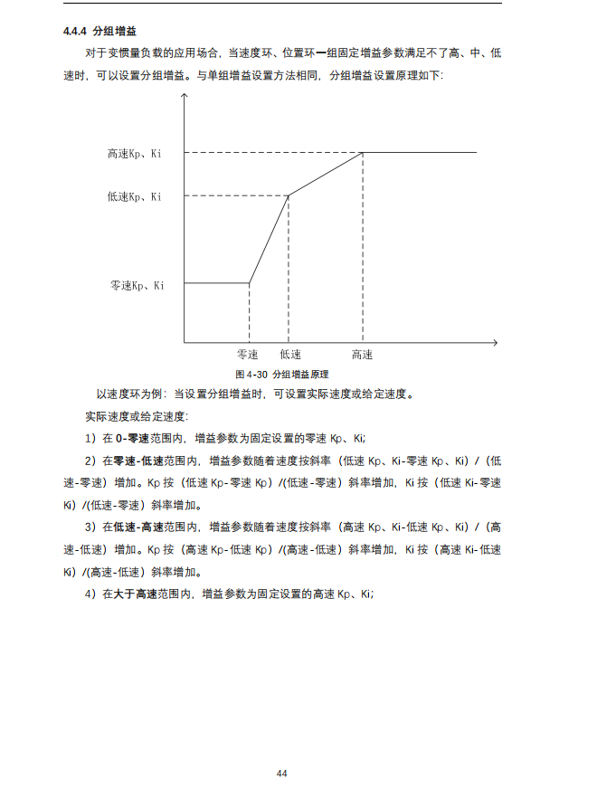 分段式PID：4段PID区间零速、零速-低速、低速-高速、高速 int16_t HSpeed_KpSpeed; int16_t LSpeed_KpSpeed; int16_t ZSpeed_KpSpeed; int16_t HSpeed_Kp; int16_t LSpeed_Kp; int16_t ZSpeed_Kp; int16_t HSpeed_KiSpeed; int16_t LSpeed_KiSpeed; int16_t ZSpeed_KiSpeed; int16_t HSpeed_Ki; int16_t LSpeed_Ki; int16_t ZSpeed_Ki; 固件版本（试用-根据情况更改） bit0-bit13-kp值max bit16-bit29：速度值（兼容以前旧PID设置时为0） bit30-bit31:高低速：零速0，低速1，高速2，保留3
 | 获取CSP： 电流 = RxData[0] + (RxData[1] << 8) 速度 = RxData[2] + (RxData[3] << 8) 位置 = RxData[4] + (RxData[5] << 8) + (RxData[6] << 16) + (RxData[7] << 24） 获取TSP： 扭矩 = RxData[0] + (RxData[1] << 8) 速度 = RxData[2] + (RxData[3] << 8) 位置 = RxData[4] + (RxData[5] << 8) + (RxData[6] << 16) + (RxData[7] << 24）
 | 参数说明： 第一个字节为要发送的代码，第二到第五个字节为要发送的数据，低位在前，第二个字节为要发送数据的低八位。

人型机器人
电机端接收的数据 | MC_Interface.NextState = MS_PT_MODE; PT_mode.mode = 0; PT_mode.INThPT_KP = (RxData[0] << 7) + (RxData[1] >> 1); PT_mode.INThPT_KD = ((RxData[1] & 0X1) << 8) + RxData[2]; PT_mode.INTtargetpos_rad = (RxData[3] << 8) + RxData[4]; PT_mode.INTtargetspeed_rads = ((RxData[5]) << 4) + (RxData[6] >> 4); PT_mode.INTtargettorque_NM = ((RxData[6] & 0XF) << 8) + RxData[7]; PT_mode.hPT_KP = uint_to_float(PT_mode.INThPT_KP, KP_MINX, KP_MAXX, 12); PT_mode.hPT_KD = uint_to_float(PT_mode.INThPT_KD, KD_MINX, KD_MAXX, 9); PT_mode.targetpos_rad = uint_to_float(PT_mode.INTtargetpos_rad, POS_MINX, POS_MAXX, 16); PT_mode.targetspeed_rads = uint_to_float(PT_mode.INTtargetspeed_rads, SPD_MINX, SPD_MAXX, 12); PT_mode.targettorque_NM = uint_to_float(PT_mode.INTtargettorque_NM, T_MINX, T_MAXX, 12);
电机端反馈的数据 | PT_mode.INTpos_rad = float_to_uint(PT_mode.pos_rad, POS_MINX, POS_MAXX, 16); PT_mode.INTspeed_rads = float_to_uint(PT_mode.speed_rads, SPD_MINX, SPD_MAXX, 12); PT_mode.INTcurrent_A = float_to_uint(PT_mode.current_A, I_MINX, I_MAXX, 12); TxData[0] = 0x01 + PT_mode.motor_error; TxData[1] = (PT_mode.INTpos_rad >> 8) & 0XFF; TxData[2] = PT_mode.INTpos_rad & 0XFF; TxData[3] = (PT_mode.INTspeed_rads >> 4) & 0XFF; TxData[4] = ((PT_mode.INTspeed_rads & 0XF) << 4) | (PT_mode.INTcurrent_A >> 8); TxData[5] = PT_mode.INTcurrent_A & 0XFF; TxData[6] = (uint8_t)(PT_mode.Coil_Temp_Celsiu * 2 + 50); TxData[7] = (uint8_t)(PT_mode.Board_Temp_Celsiu * 2 + 50); TxHeader.DataLength = FDCAN_DLC_BYTES_8; HAL_FDCAN_AddMessageToTxFifoQ(&hfdcan1, &TxHeader, TxData); | 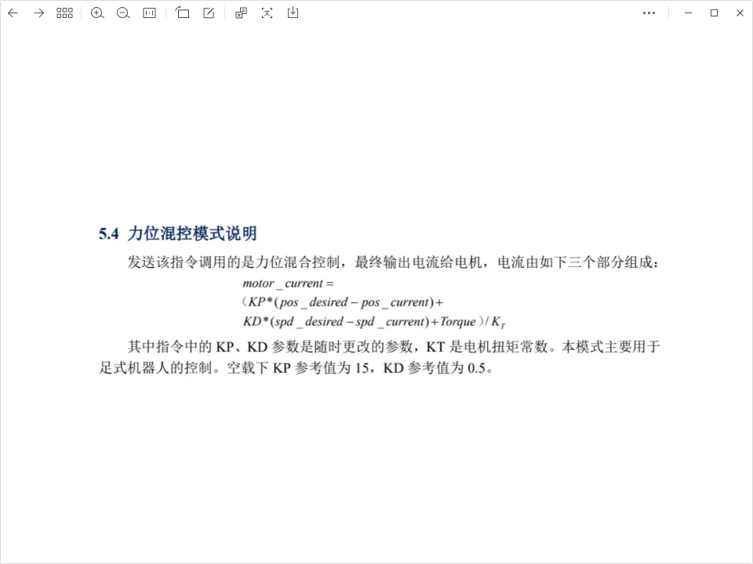
转换 | int float_to_uint(float x, float x_min, float x_max, int bits) { float span = x_max - x_min; float offset = x_min; return (int)((x - offset) * ((float)((1 << bits) - 1)) / span); } float uint_to_float(int x_int, float x_min, float x_max, int bits) { float span = x_max - x_min; float offset = x_min; return ((float)x_int) * span / ((float)((1 << bits) - 1)) + offset; }

